상품제안서
국산 쿨손수건 60 | 상품코드: S19713

 |  |  |  |  |  |  | 02-713-8555 | www.synergygift.co.kr
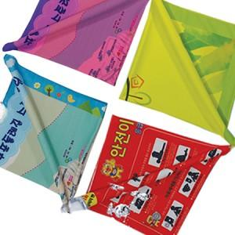

【상세/제작정보】 | <p>※ 기본수량 미만 발주 진행시 별도 문의 바랍니다.</p>

【인쇄/포장옵션】 | 풀칼라 / OPP(비닐)

【공급단가】 | 수량 | 100~ | 300~ | 1,000~ | 3,000~ | 5,000~
*VAT별도 | 블루 | 6,240원 | 6,140원 | 6,000원 | 5,760원 | 5,520원
 | 핑크 | 6,240원 | 6,140원 | 6,000원 | 5,760원 | 5,520원
 | 옐로우그린 | 6,240원 | 6,140원 | 6,000원 | 5,760원 | 5,520원
 | 화이트 | 6,240원 | 6,140원 | 6,000원 | 5,760원 | 5,520원

【상품 URL】 | https://www.synergygift.co.kr:443/src/goods_detail.php?gdno=19159

